古城規則修改
目前的一層古城長這樣： | 新的一層古城要變這樣： | 所以新的一關古城要三張這個↓OB需要一關
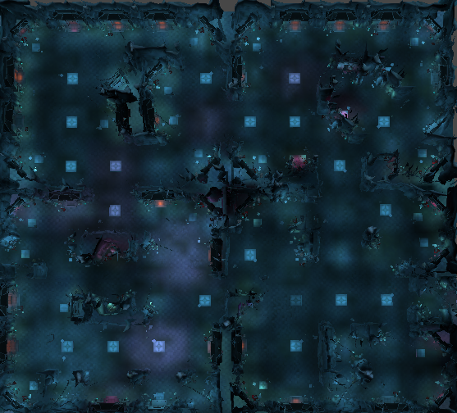
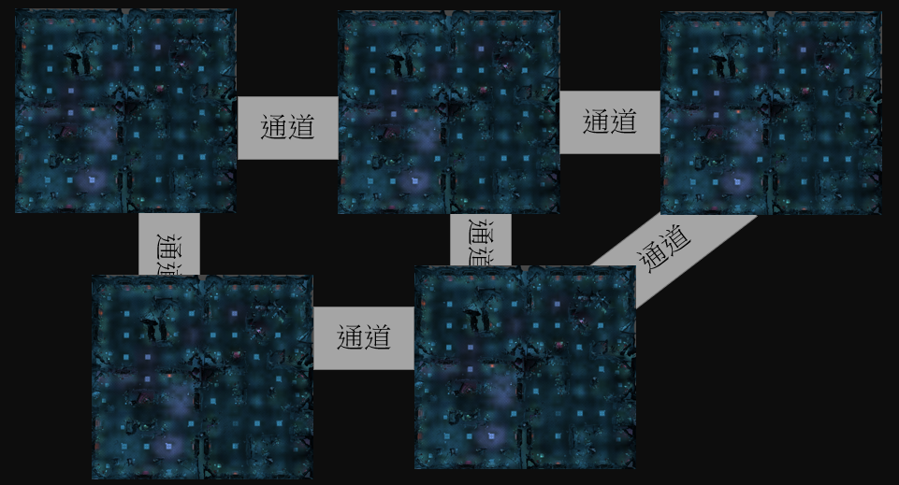
玩家進入古城的安全區
1號傳點

王房間

要變成

安全區，可以進入下一層的傳點

2號傳點

新規則
1.玩家從場景外進入古城後，會出現在一個安全區内，可以和NPC對話前往同一層古城的不同位置
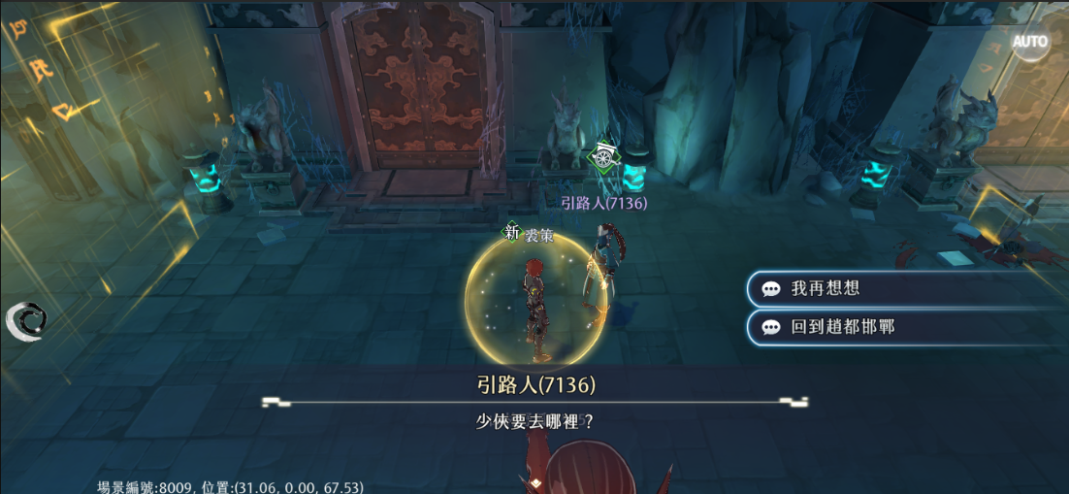

前往這層古城的1號傳點（周圍是弱怪）

前往這層古城的2號傳點（周圍是弱怪）

回邯鄲（退出古城）

2.深處的王房間在有一般小怪的基礎上，定時出現一隻王。其餘房間分佈小怪和大怪沒有變化
3.用道具限制玩家可以挂機的時間，可以付費額外購買道具（類似鬼谷密訓）
4.用幫會區分玩家的陣營，同幫會不能互相攻擊，不同幫會可以。在場景外不同幫會的玩家組隊不能進入古城
5.小怪會由近戰怪和遠程怪組合出現

